Sheet1
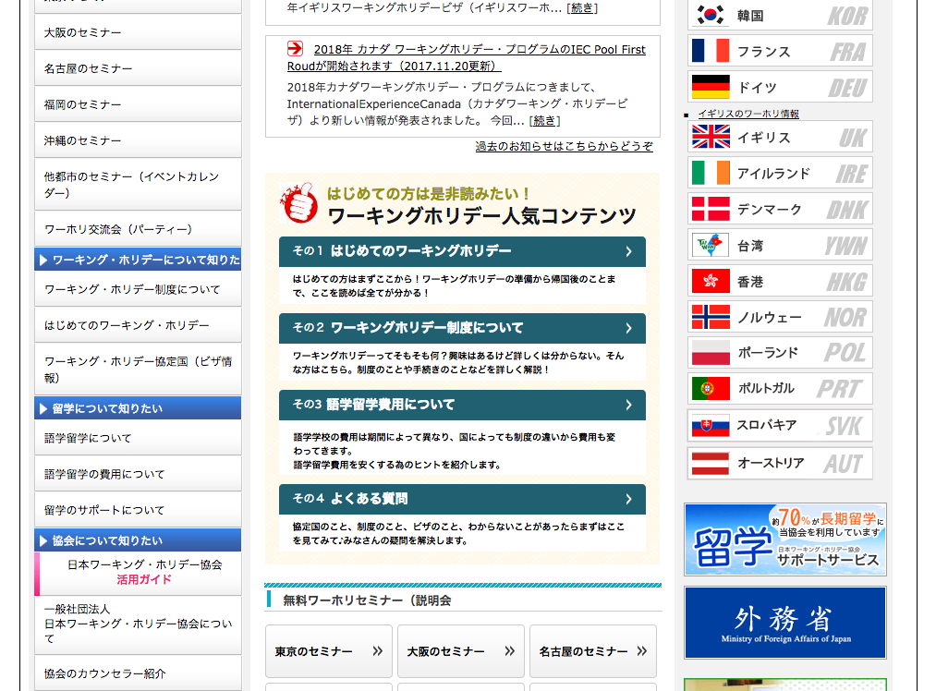

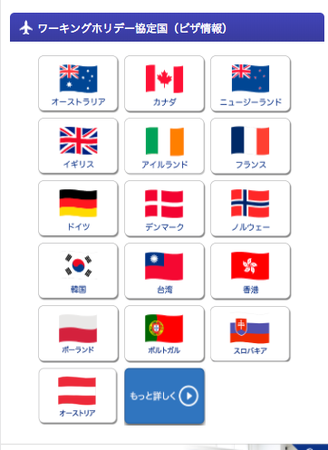
https://www.jawhm.or.jp
以下の国のリンクを追加
Thêm liên kết của các nước dưới đây
ハンガリー hungari https://www.jawhm.or.jp/visa/v-hun.html
スペイン tây ba nha https://www.jawhm.or.jp/visa/v-eps.html
チェコ CH séc
アルゼンチンargentina
チリ chile

Sheet2
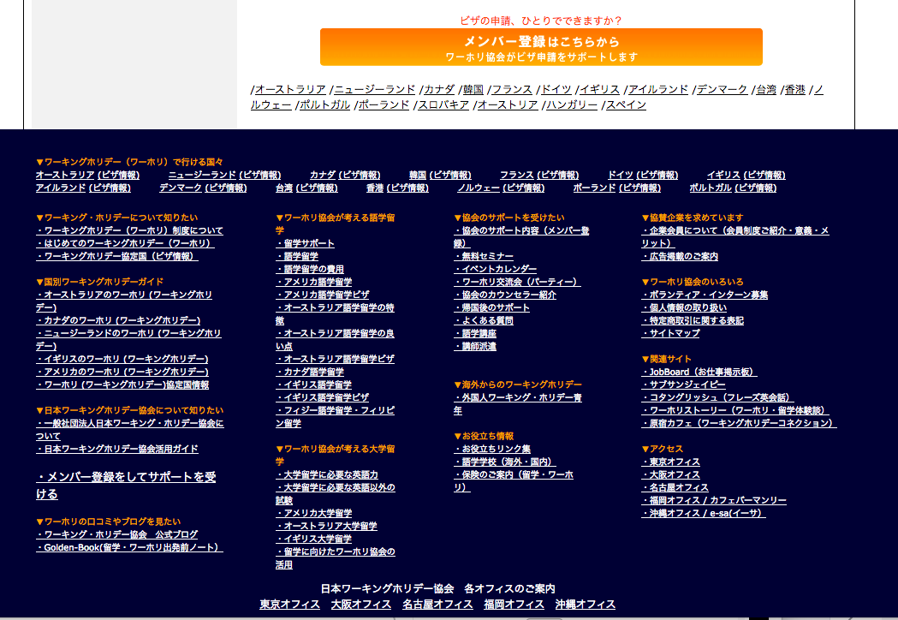
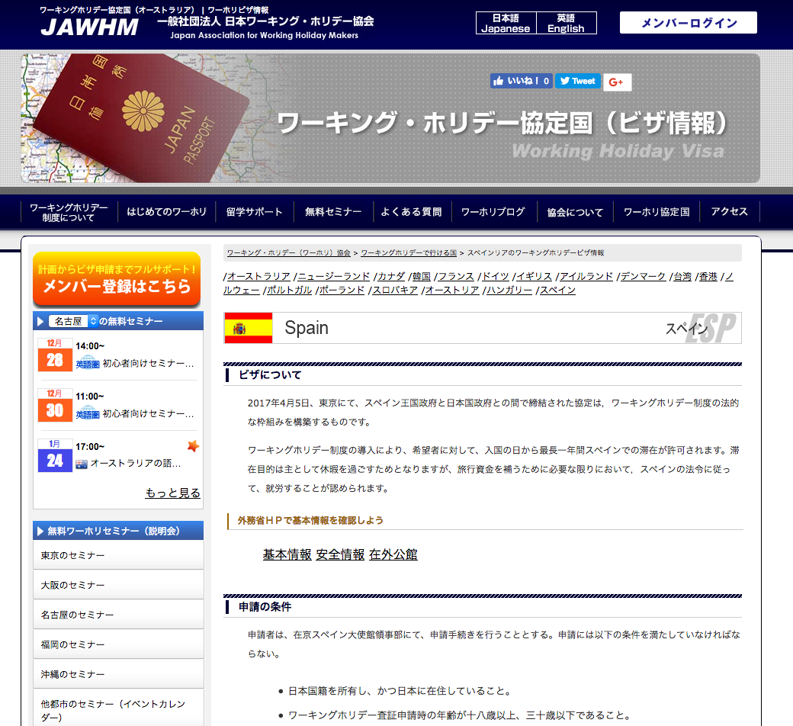

以下３カ国のＶＩＳＡページを作成してください。
Tạo trang Visa của 3 nước ghi ở dưới
チェコ CH séc https://www.jawhm.or.jp/visa/v-cze.html
アルゼンチンargentina https://www.jawhm.or.jp/visa/v-arg.html
チリ chile https://www.jawhm.or.jp/visa/v-chl.html

全てのＶＩＳＡページに、リンクを追加する
Thêm liên kết cho trang tất cả các trang Visa

各国の情報に変更
Thay đổi thông tin từng quốc gia
チェコ CH séc
アルゼンチンargentina
チリ chile

２０１７年１２月１日現在、詳細なビザの情報が公開されておりません。
情報のアップデートがあり次第、こちらでのページでご案内いたします。

